Sheet1
Number | Case | Mode | c_clk | Data_in | even | over | o_pwn | cp__i | rst_n | counter | Detail | Check | Picture
1 | Reset bộ đếm | none | 0 | 0 | 0 | 0 | 0 | 0 | 0 | 0 | Reset timer, counter không đếm | TRUE | 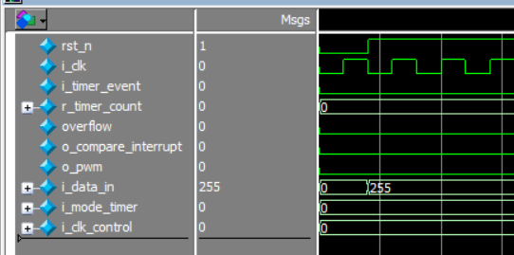
2 | Khi vào none thì timer không đếm | none | 0 | 255 | 0 | 0 | 0 | 0 | 1 | 0 | Mode none timer không đếm | TRUE
3 | So sánh khi có giá trị vào | cnt_cp | 0 | 120 | 0 | 1 khi bộ đếm 255 | Không hoạt động | 1 khi data_in = counter | 1 | 0->120 | Bằng 1 khi đạt giá trị so sánh | TRUE | 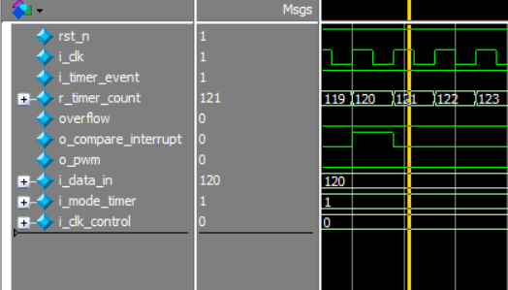
4 | So sánh khi có giá trị vào tối đa | cnt_cp | 0 | 120 | 0 | 1 khi bộ đếm 255 | Không hoạt động | 1 | 1 | 255 -> 0 | Cờ ngắt tích cực khi bộ đếm 255 | TRUE | 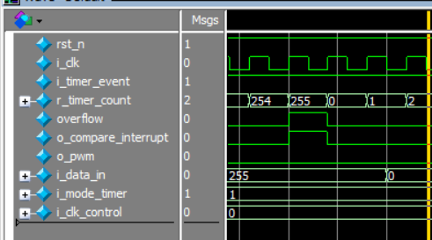
5 | So sánh khi có giá trị vào nhỏ nhất | cnt_cp | 0 | 0 | 0 | 0 | Không hoạt động | 0 | 1 | Dừng tại 2 | Khi data_in = 0 timer không chạy và dừng tại giá trị 2 | TRUE | 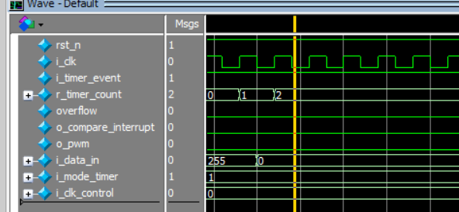
6 | So sánh khi có giá trị vào là 1 | cnt_cp | 0 | 1 | 0 | 1 khi counter = 255 | Không hoạt động | 1 khi bộ đếm là 1 | 1 | 0->1->255 -> 0 | Cờ ngắt bằng 1 khi bộ đếm bằng 1 | TRUE | 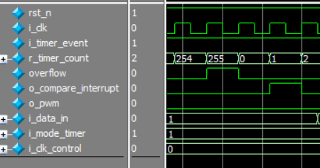
8 | So sánh khi có giá trị vào số đặt biệt | cnt_cp | 0 | 8’b10101010 | 0 | 1 khi counter = 255 | Không hoạt động | 1 khi bộ đếm là 170 | 1 | 0->170 >255-> 0 | Cờ ngắt mức cao khi tại bộ đếm 170 | TRUE | 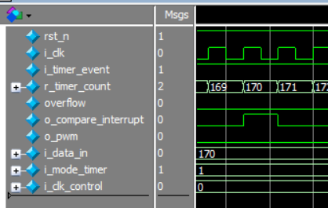
7 | Chuyển mode từ so sánh -> pwm | pwm | 0 | 240 | 0 | 1 khi counter = 255 | Tích cực từ 3-240 | Không hoạt động | 1 | 0->240->255-> 0 | Giá trị 3 về trước còn ở cnt_cp nên o_pwm không hoạt động, từ khi chuyển sang pwn về sau o_pwm mức cao | TRUE | 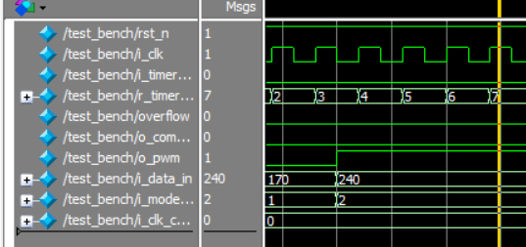
8 | Độ rộng xung 100% | pwm | 0 | 255 | 0 | 1 khi counter = 255 | Hoàn toàn mức cao | Không hoạt động | 1 | 0->255->0 | Ngõ ra o_pwn hoàn toàn mức cao | TRUE | 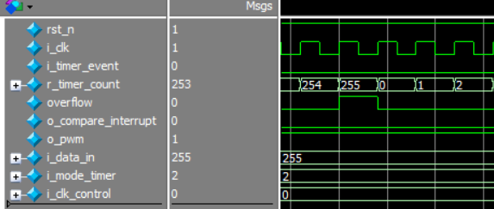
9 | Độ rộng xung 50% | pwm | 0 | 128 | 0 | 1 khi counter = 255 | Độ rộng đạt 1 nữa | Không hoạt động | 1 | 0->128->0 | Ngõ tích cực 1 nữa trong suốt thời gian đếm | TRUE | 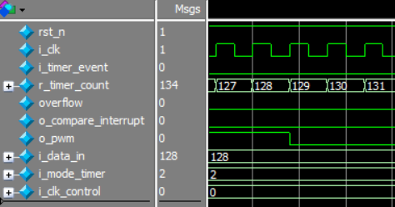
10 | Đếm sự kiện + pwm trong vùng tích cực của o_pwm | pwm | 8 | 128 | 0->1 128 lần | 1 khi counter = 255 | Độ rộng 50% | Không hoạt động | 1 | 0->128 | O_pwm mức cao khi trong suốt thời gian đếm sự kiện | TRUE | 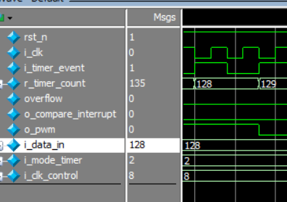
11 | Đếm sự kiện + pwm không trong vùng tích cực của o_pwm | pwm | 8 | 128 | 0->1 | 1 khi counter = 255 | Độ rộng 50% | Không hoạt động | 1 | 128->255 | ngoài giá trị đạt trước đếm sự kiện sẽ không làm tăng độ rộng xung | TRUE | 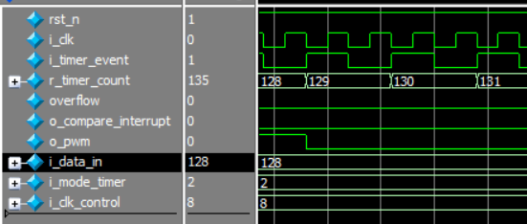
12 | Chức năng delay 1 khoảng | Normal | 0 | 220 | 0 | 1 khi đạt 255 | 0 | Không hoạt động | 1 | 220 -> 255 | Bộ đếm bắt đậu chạy từ 220 | TRUE | 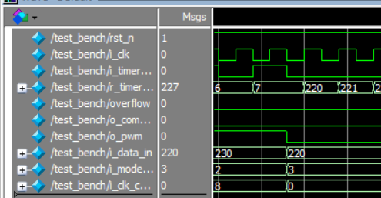
13 | Ghi 2 lần giá trị data_in | Normal | 1 | 20 | 0 | 1 khi đạt 255 | Không hoạt động | Không hoạt động | 1 | 20 -> 255 | Bộ đếm chỉ nhận dữ liệu mới khi khác dữ liệu ban đầu và bắt đậu chạy từ 20 | TRUE | 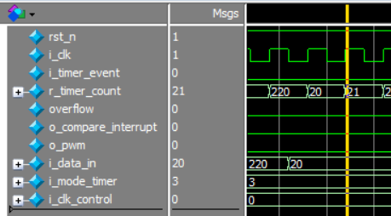
14 | Chức năng delay 1 khoảng + đếm sự kiện | Normal | 8 | 12 | 0->1 13 lần | 1 khi đạt 255 | Không hoạt động | Không hoạt động | 1 | 12 - >24 | Bộ đếm bắt đậu chạy từ 12 và đếm sự kiện từ 12 sang 24 | TRUE | 